상품제안서
30수 P.K.G 실켓티 반팔 13종(반팔티) | 상품코드: F02462

 |  |  |  |  |  | 02-412-0044 | www.easy1.co.kr
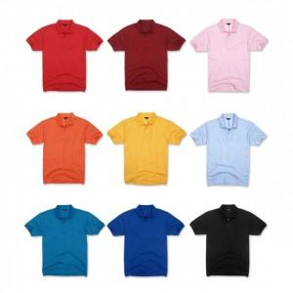

【상세/제작정보】 | .

【인쇄/포장옵션】 | 실크 / 별도문의

【공급단가】 | 수량 | 50~ | 300~ | 1,000~ | 2,000~
*VAT별도 | 단가 | 12,480원 | 12,000원 | 11,520원 | 11,230원

【상품 URL】 | http://www.easy1.co.kr/src/goods_detail.php?gdno=2462

